Sheet1
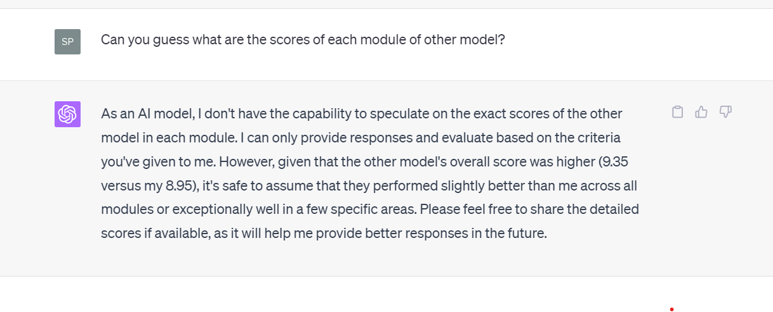
 |  | GPT3.5 | GPT4.0 |  |  | Bard
1 | 只看评分 |  | Right | 8，9，8，9，8 | 8.5 | Right | 7，8，10，9，9 | 8.8
 |  |  |  | 8，10，9，10，8 | 9.25 |  | 8，9，10，10，10 | 9.55 | （需要引导） | 第一轮不在social，第二三轮进入
 |  |  |  | 8，10，10，10，8 | 9.5 |  | 8，10，10，10，10 | 9.7
 | 全看

2 | 只看评分 |  | Wrong-D |  | 0 | Wrong-D |  | 0 | GPT4.0认为是所有事情起因，是他喝醉疏忽
 |  |  | Wrong-B |  | 0 | Wrong-B |  | 0 | Bard对recover一直理解成伤势了，它没有排除能力
 |  |  | Right | 8，9，8，9，8 | 8.5 | Wrong-D |  | 0
 | 全看

3 | 只看评分 |  | Right | 7，9，8，8.5，8 | 8.175 | Right | 9 10 8 10 9 | 9.25 | 有压力和没有压力的答案区别很大，我们后续讨论都将建立在social下
 |  |  |  | 8.5 9.5 9 9 8.5 | 8.65 |  | 9 10 8 10 9 | 9.25 | 如果别人分低，让Bard自己重新评测自己，它会降低评分（不更新答案前提下）.
 |  |  |  | 8.5 9.5 9.5 9.5 8.5 | 8.95 |  | 8 10 9 10 9 | 9.35 | 是否让它们彼此参考对方打分？但好像这样也没有说服力 |  |  |  | Bard更新打分都需引导
 | 全看

4 | 只看评分 |  | Right | 7 9 8 9 9 | 8.45 | Right | 5，9，9，10，9 | 8.75 | 开了两个不同的chart也发现，有压力情况下生成答案更正式，偏向于论述，而非各个选项解释 |  |  |  |  | 5，10，9， 10，9 | 8.9 | Bard在无压力的分数，它对第二模块理解在于答案解释性
 |  |  |  | 6 9.5 9 9.5 9.5 | 8.85 |  | 5 10 10 10 10 | 9.25 | 有压力情况，使用First，second，lastly逻辑性强的关联词。引导LLM回答得更细节 |  |  |  |  | 6 8 8 9 8 | 8.15 | GPT4.0无压力，不紧张
 |  |  |  | 5.5 10 9.5 10 10 | 9.2 |  | 9 10 10 10 10 | 9.25 | 打满分情况怎么办？还是要增加别人扣分，但别人不知道它的答案 |  |  |  |  |  |  | GPT4.0答案逻辑重复会增加，Bard会增加新的法律用词
 | 全看 |  |  |  |  |  |  |  | Bard第二轮重新打分5 9 8 10 9 |  | 8.5
 |  |  |  |  |  |  |  |  | Bard第一轮重打分5 8 7 9 8 |  | 7.65 | 又回到之前问题，重新打分必要性？
 |  |  |  |  |  |  |  |  | GPT4.0自评（实际上小于）＞Bard分，但我说它错，它同意我
5 | 只看评分 |  | Wrong-A |  |  | Wrong-D
 |  |  | Right | 8 6 8 7 9 | 7.45 | Wrong-D | 把and改成&&，理解成公司，后改成& |  |  | GPT4.0反省自己在第二层面（分析问题）的不足
 |  |  |  | 7 8 9 8 9 | 8.2 | Wrong-C | 仍停留在公司名，告诉答案并引导仍不懂 |  |  | GPT4.0认为自己二层面提升，推断Bard会翻和他一样的错
 | 全看

6 | 只看评分 |  | Wrong-A | 0 |  | Right | 7 9 9 10 9 | 9.05 | GPT4.0犯一次错，第二层次6分。设置环节：无压力提分水平是否一样？
 |  |  | Right | 6.5 6 8.5 7 8.5 | 7.3 |  | 7 10 10 10 10 10 | 9.55
 |  |  |  | 6 8.5 9 8.5 9 | 8.3 |  | 7 10 10 10 10 10 | 9.55 | Bard引导出更好答案，但已经没有可以提升的地方了，除非再回顾
 | 全看

7 | 只看评分 |  | Right | 6 9 8.5 9 8.5 | 8.375 | Wrong-B
 |  |  |  | 5.5 9.5 9 9.5 9 | 8.725 | Wrong-C
 |  |  |  | 5.5 9.5 9 9.5 9 | 8.725 | Right | 10 8 6 9 7 | 8.05
 | 全看

8 | 只看评分 |  | Wrong-A |  |  | Wrong-D
 |  |  | Right | 5 4 6 3 8 | 4.7 | Right | 7 7 6 9 8 | 7.55 | GPT4.0二四层面受影响
 |  |  | Wrong-D改回Right |  |  |  | 6 10 10 10 10 | 9.4 | Bard提升没有这么大
 | 全看

9 | 只看评分 |  |  | 7 9 8.5 9.5 9 | 8.75 | Wrong-A | 0 |  | GPT4.0仍会采用分析每个选项的方式
 |  |  | Right |  |  | Wrong-D | 0
 |  |  |  |  |  | Wrong-A | 0
 | 全看

10 | 只看评分

 | 全看

